SRI European Equity
SRI EUROPEAN EQUITY

CHARAKTERISTIKA FONDU
STRUKTURA FONDU

0,90% hotovost | 0.90%
8,00% materiály | 8.00%
18,90% finanční služby | 18.90%
8,10% informační technologie | 8.10%
12,50% spotřeba - cyklická | 12.50%
13,20% průmysl | 13.20%
19,30% zdravotnictví | 19.30%
10,70% spotřeba - necyklická | 10.70%
8,50% ostatní | 8.50%
Název fondu: | SRI European Equity

AKCIOVÝ FOND
Investiční manažer: | Sycomore Asset Management
Hodnota fondu: | 210,08 mEUR
Počátek obchodování: | 2007-03-29 |  | vykouzlit někomu úsměv na tváři
Investiční cíl: Cílem fondu je překonat svůj benchmark (kterým je MSCI Europe - Net Total Return Index) a poskytovat dlouhodobé zhodnocení kapitálu. Fond investuje téměř 90 % svých aktiv do akcií společností, které jsou kompatibilní s kritérii ESG. Portfolio manager vybírá ze společností, které mají nejlepší enviromentální, sociální a firemní řízení. Fond může používat finanční nástroje a deriváty pro investiční účely.

POPLATKY GENERALI ČESKÁ POJIŠŤOVNA A.S.*
TOP 10
GENERALI INVESTMENTS LUXEMBOURG SA
Rozdíl mezi nákupním a prodejním kurzem podílových jednotek: | Běžné/jednorázové pojistné: 5 %/0 % Mimořádné pojistné 2% resp. 3 %** | Společnost |  |  | % v portfoliu | Sektor
Částečný odkup: | 0,25 % z odkoupené částky, minimálně však 50 Kč a maximálně 500 Kč | Roche Holding AG-Genusshein |  |  | 4.43 | zdravotnictví
Poplatky za přemístění: | V každém poj. roce 2 zdarma, jinak 0,25 % akt. hodnoty přemístěných jednotek, min. 50 Kč a max. 500 Kč. | ASML Holding NV (ASML NA) |  |  | 3.20 | informační technologie
Poplatky za správu fondu***: | 2 % p.a. | LVMH Moet Hennessy Louis Vuitton (MC FP) |  |  | 3.12 | spotřeba - necyklická
* výtah ze sazebníku poplatků k IŽP týkající se fondů, v případě rozdílů platí sazebník poplatků |  | Dassault Systemes SA (DSY FP) |  |  | 2.90 | informační technologie
 |  | L'Oreal SA (OR FP) |  |  | 2.81 | spotřeba - cyklická
** závisí na produktu *** náklady za správu fondu jsou započtené v NAV (t.j. v kurzu) |  | Symrise AG SY1 GY) |  |  | 2.59 | materiály
KOMENTÁŘ K TRHU
KOMENTÁR TRHU
KOMENTÁŘ TRHU
KOMENTÁŘ TRHU
VÝKONNOST FONDU
 |  | AstraZeneca PLC (AZN LN) |  |  | 2.52 | zdravotnictví
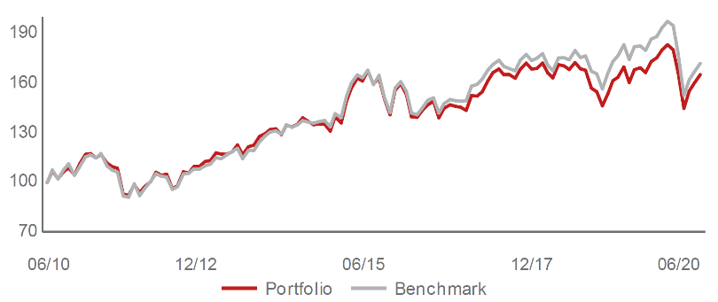 |  | Schneider Electric SE (SU FP) |  |  | 2.44 | průmysl
Výkonnost od založení
 |  | AXA PLC (CS FP) |  |  | 2.44 | finanční služby
 |  | RELX PLC (REL LN) |  |  | 2.39 | průmysl

STATISTIKY
 |  | STD | IR | TE | Rating Morningstar(4) |  | Quartile Morn.
 |  | 28.53% | 1.05% | 3.55% | x |  | x
 |  | (1) Standard Deviation (Směrodatná odchylka): míra rizika, volatilita výkonnosti fondu. (2) Information Ratio (Informační poměr): poměr průměrně dosaženého výnosu oproti odchylce od indexu. (3) Tracking Error: směrodatná odchylka rozdílu výkonnosti fondu

VÝKONNOST (EUR)

 |  | 1 měsíc (%) | YTD (%) |  | 1 rok (%) | od počátku (%)
SRI European Equity (ISIN: LU0145455811) |  | 3.14 | -11.80 |  | -3.23 | 9.58
Benchmark * |  | 3.07 | -12.84 |  | -5.48 | 6.45
Excess Return |  | 0.07 | 1.04 |  | 2.25 | 3.13
Červen 2020
* MSCI Europe - Net Total Return Index
Hodnota investice do podílových fondů může růst, klesat nebo stagnovat podle situace na finančních trzích. Minulé výnosy nejsou zárukou výnosů v budoucnu.

